使い方
共通手順

 |  | 1. | 本ブックを開く。
 |  |  | ブックを開いた時点で、Alt+F9に、マクロの呼び出しが登録される。

SQLの作成 |  |  |  |  |  |  | データの取得

 | 事前準備 |  |  |  |  |  |  | 事前準備

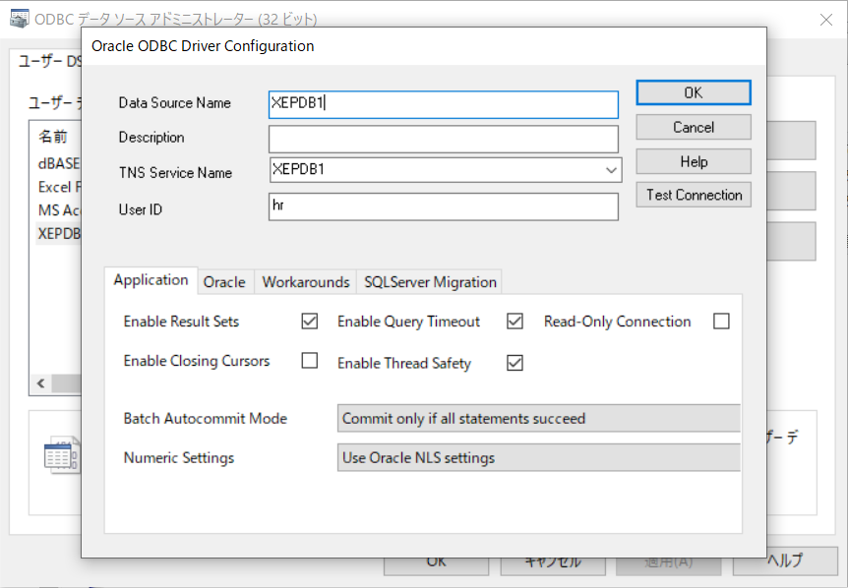
 |  | なし

 |  |  |  |  | あいうえ
 |  |  |  |  | かきく | あいうえ=かきく

 |  |  |  |  |  |  |  |  | ・ | ODBCドライバを登録する
 |  |  |  |  |  |  |  |  |  | Excelが32bitの場合は、32bitのドライバを登録する
 |  |  |  |  |  |  |  |  |  | Data Source Nameは、TNS Service Nameと合わせる
 |  |  |  |  |  |  |  |  | ・ | 登録したData Source Nameを、設定値シートに記載する。

 | 手順 |  |  |  |  |  |  | 手順（レコード取得）

 |  | 1. | SQL作成対象の任意のブック／シートを開き、Alt+F9を押す。 |  |  |  |  |  | 1. | データ取得したいテーブルの情報を記述した任意のブック／シートを開き、Alt+F9を押す。

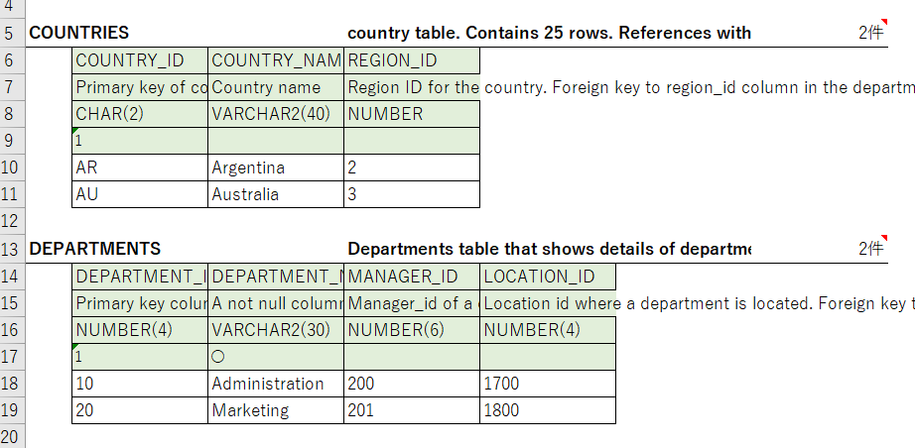
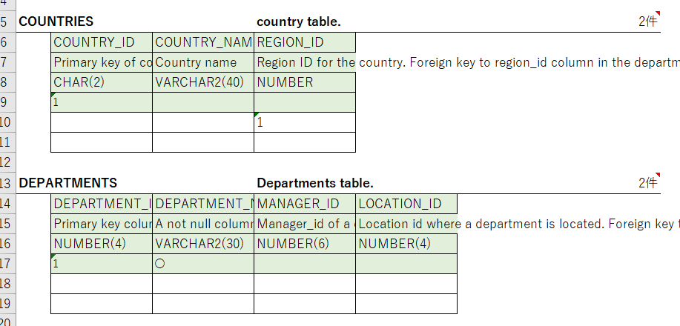
条件を指定して
データを取得したい場合はセルに
条件を設定しておく

 |  | 2. | SQL選択エリアを操作 |  |  |  |  |  | 2. | レコード取得エリアを操作

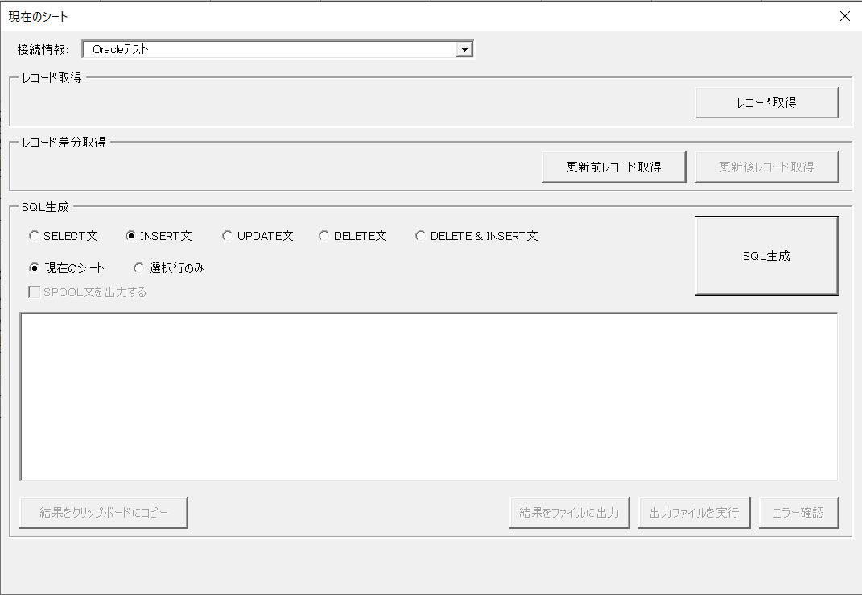
① レコード取得
ボタンを押下

① 作成するSQLの種類を選択

② SQLを選択する範囲を選択
・現在のシート … シート全体を対象
・選択行のみ … 選択状態にした行のみ対象
③ SQL生成ボタンを
クリック

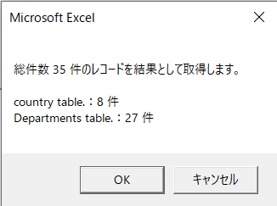

行を選択した状態

② OKボタンを押下

 |  | 3. | SQLが出力される |  |  |  |  |  | 3. | 結果が新しいブックに出力される。

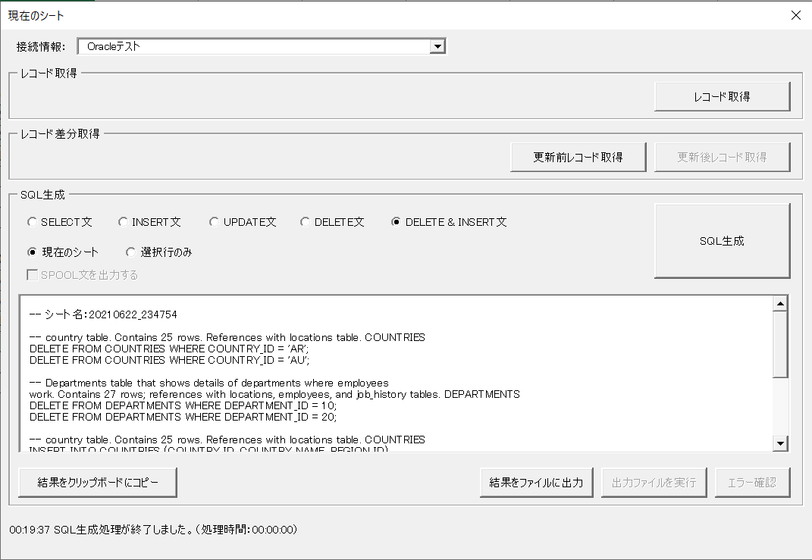
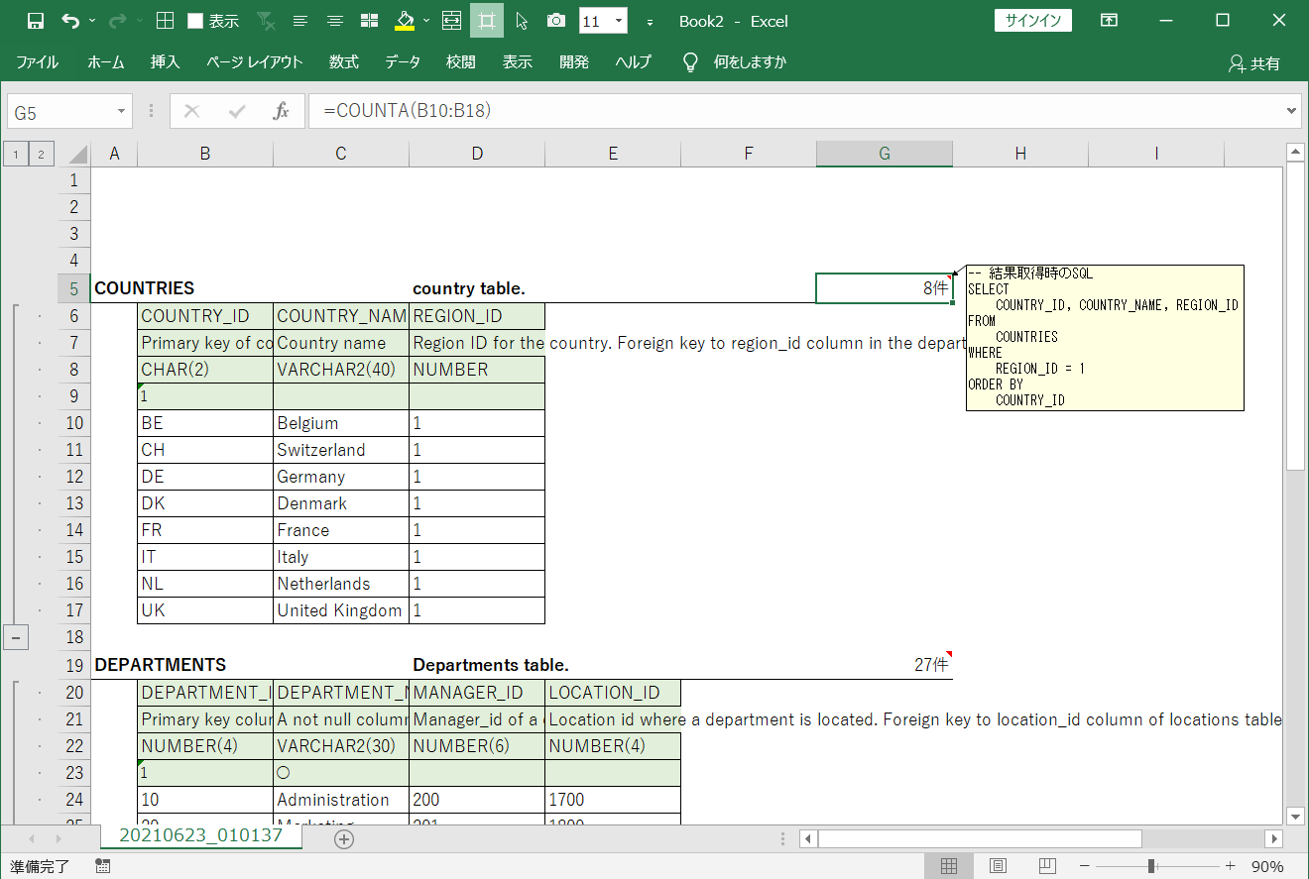

件数のセルにコメントで
データ取得時のSQLが
出力される。

呼び出し元のシートに
設定していた条件が有効になる

 |  |  | ・結果をクリップボードにコピー
 |  |  |  | クリップボードに結果がコピーされるため、SQLエディタ等に貼り付けて利用する。
 |  |  | ・結果をファイルに出力 → 出力ファイルを実行 → エラー確認

 |  |  |  | ※ | 出力先は、★設定値シートで指定する。
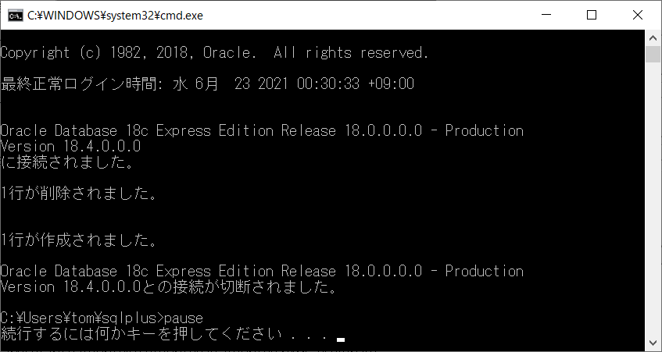

 |  |  |  | ※ | 出力ファイルの実行には★設定値シートの接続情報に値の入力が必要です。

